仕様不明点1
１．会員情報登録画面の挙動が機能仕様書と実装、画面レイアウトで異なる

機能仕様書の場合
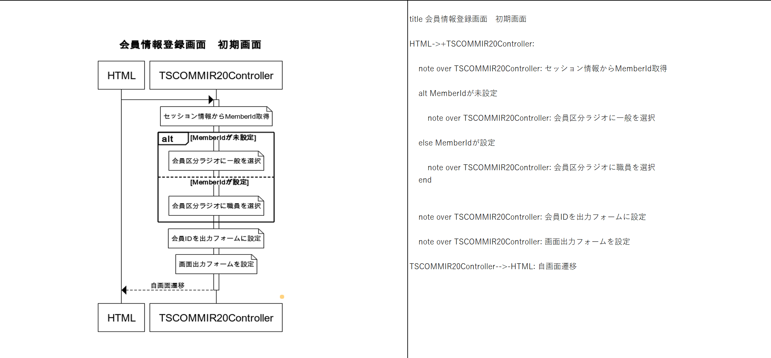

ログイン画面から遷移した場合、MemberIdが未設定となり、会員区分ラジオに一般が選択される。

会員画面から遷移した場合、MemberIdが設定され、会員区分ラジオに職員が選択される

画面レイアウト、実装の場合
（ログイン画面から遷移した場合）
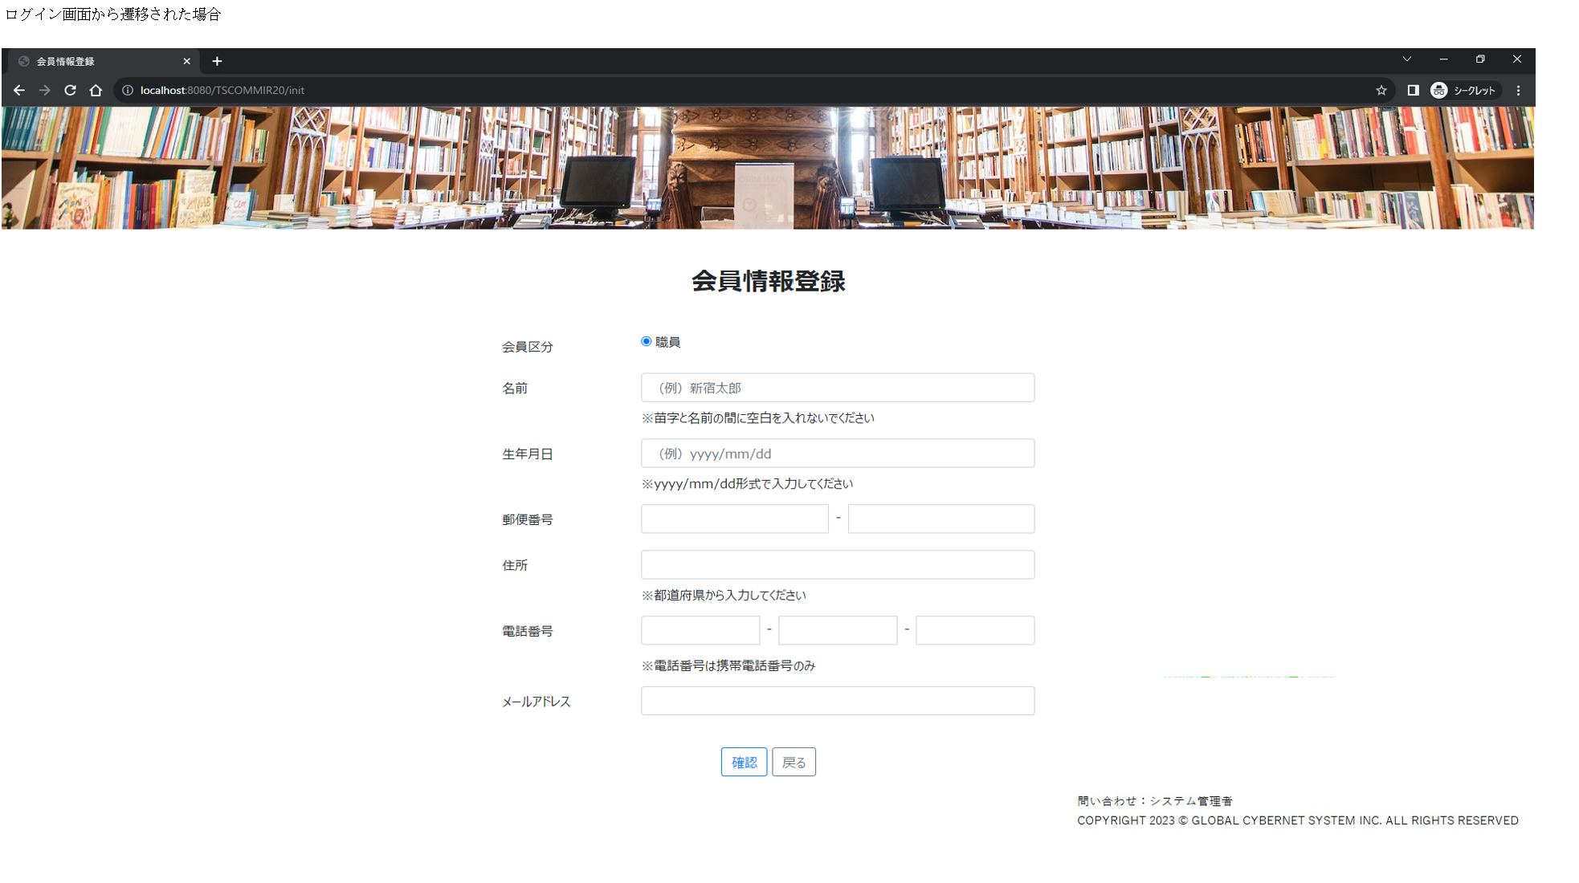

MemberIdが未設定だが、会員区分ラジオに職員が選択されている。

（会員一覧画面から遷移した場合）
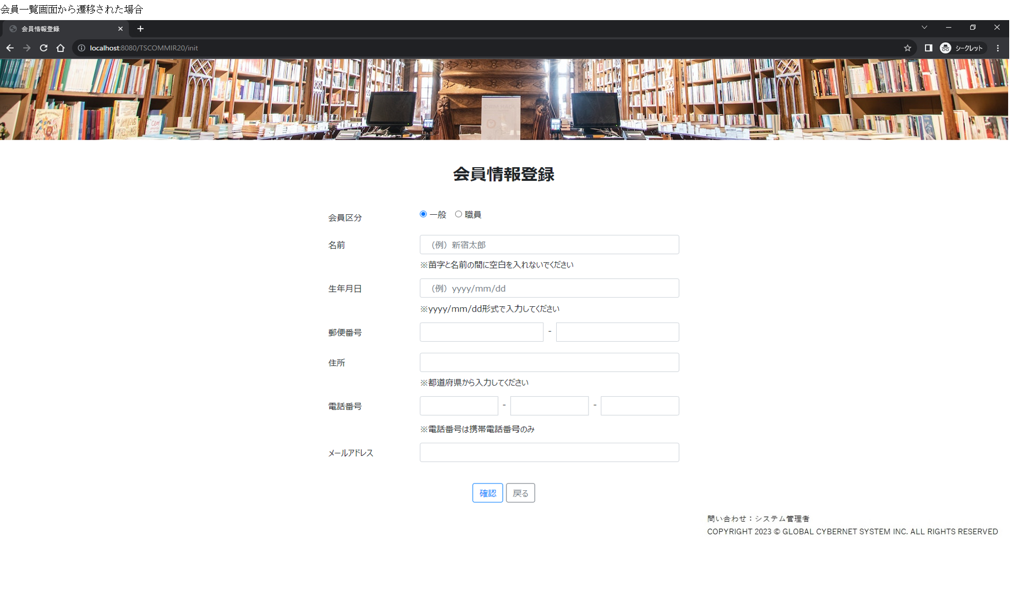

MemberIdが設定され、会員区分ラジオに職員、一般が選択されている。

＜対応方法＞
本システムでは、職員区分の会員のみログイン可能な仕様となっている。
そのため、ログイン画面から会員登録画面へ遷移し、一般会員として会員登録を行った場合、登録自体は可能であるものの、そのアカウントではログインすることができない。
以上のことから、現状の仕様では画面レイアウトおよび実装内容が正であり、機能設計書の記載に誤りがあると考えられる。
そのため、画面レイアウトおよび実装内容に合わせて、機能設計書の会員登録に関する記載を修正する必要がある。

